结果
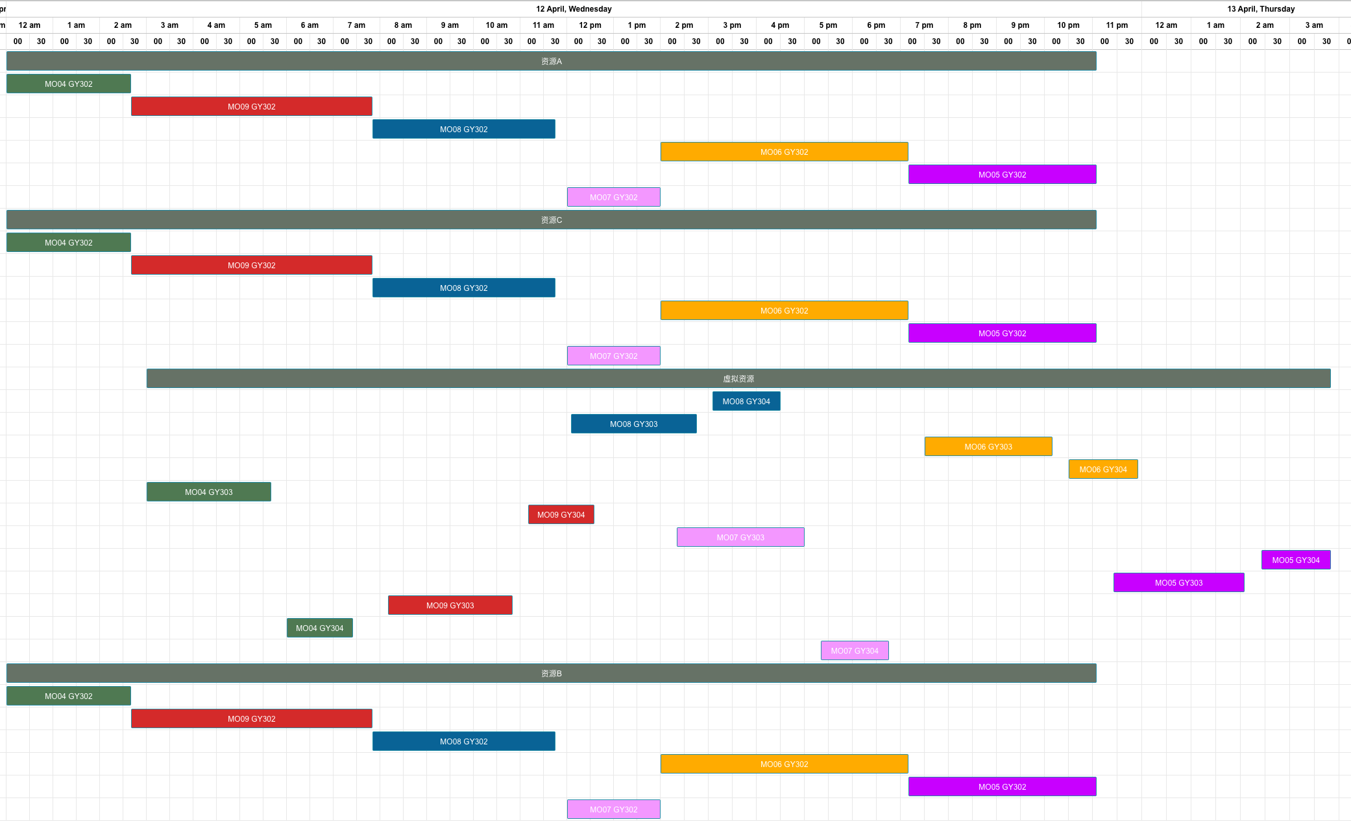
基础测试结果 | 锁排程约束

工单UUID | 物料编号 | 工序 | 资源池 | 资源ID | 资源需求 | 开始时间 | 结束时间(资源)
MO07 | FG05 | GY302 | 资源B | R005 | 1 | 2023/04/12 12:00 | 2023/04/12 14:00
 |  |  | 资源C | R006 | 2 | 2023/04/12 12:00 | 2023/04/12 14:00
 |  |  | 资源A | R004 | 1 | 2023/04/12 12:00 | 2023/04/12 14:00
工单编号 | 物料编号 | 工序 | 资源组 | 资源组ID | 资源数量 | 计划开始时间 | 计划结束时间（资源）
MO08 | FG06 | GY304 | 虚拟资源 | 虚拟资源 | 1 | 2023/04/12 15:05 | 2023/04/12 16:30
MO04 | FG04 | GY302 | 资源A | R004 | 1 | 2023/04/12 00:00 | 2023/04/12 02:40
 |  |  | 资源C | R006 | 2 | 2023/04/12 00:00 | 2023/04/12 02:40
 |  |  | 资源B | R005 | 1 | 2023/04/12 00:00 | 2023/04/12 02:40
MO09 | FG04 | GY302 | 资源A | R004 | 1 | 2023/04/12 02:40 | 2023/04/12 07:50
 |  |  | 资源C | R006 | 2 | 2023/04/12 02:40 | 2023/04/12 07:50
 |  |  | 资源B | R005 | 1 | 2023/04/12 02:40 | 2023/04/12 07:50
MO08 | FG06 | GY302 | 资源A | R004 | 1 | 2023/04/12 07:50 | 2023/04/12 11:45
 |  |  | 资源C | R006 | 2 | 2023/04/12 07:50 | 2023/04/12 11:45
 |  |  | 资源B | R005 | 1 | 2023/04/12 07:50 | 2023/04/12 11:45
MO08 | FG06 | GY303 | 虚拟资源 | 虚拟资源 | 1 | 2023/04/12 12:05 | 2023/04/12 14:45
MO06 | FG06 | GY303 | 虚拟资源 | 虚拟资源 | 1 | 2023/04/12 19:30 | 2023/04/12 22:10
MO06 | FG06 | GY304 | 虚拟资源 | 虚拟资源 | 1 | 2023/04/12 22:30 | 2023/04/12 23:55
MO04 | FG04 | GY303 | 虚拟资源 | 虚拟资源 | 1 | 2023/04/12 03:00 | 2023/04/12 05:40
MO06 | FG06 | GY302 | 资源A | R004 | 1 | 2023/04/12 14:00 | 2023/04/12 19:10
 |  |  | 资源C | R006 | 2 | 2023/04/12 14:00 | 2023/04/12 19:10
 |  |  | 资源B | R005 | 1 | 2023/04/12 14:00 | 2023/04/12 19:10
MO09 | FG04 | GY304 | 虚拟资源 | 虚拟资源 | 1 | 2023/04/12 11:10 | 2023/04/12 12:35
MO07 | FG05 | GY303 | 虚拟资源 | 虚拟资源 | 1 | 2023/04/12 14:20 | 2023/04/12 17:00
MO05 | FG05 | GY302 | 资源A | R004 | 1 | 2023/04/12 19:10 | 2023/04/12 23:05
 |  |  | 资源C | R006 | 2 | 2023/04/12 19:10 | 2023/04/12 23:05
 |  |  | 资源B | R005 | 1 | 2023/04/12 19:10 | 2023/04/12 23:05
MO07 | FG05 | GY302 | 资源A | R004 | 1 | 2023/04/12 12:00 | 2023/04/12 14:00
 |  |  | 资源C | R006 | 2 | 2023/04/12 12:00 | 2023/04/12 14:00
 |  |  | 资源B | R005 | 1 | 2023/04/12 12:00 | 2023/04/12 14:00
MO05 | FG05 | GY304 | 虚拟资源 | 虚拟资源 | 1 | 2023/04/13 02:25 | 2023/04/13 03:50
MO05 | FG05 | GY303 | 虚拟资源 | 虚拟资源 | 1 | 2023/04/12 23:25 | 2023/04/13 02:05
MO09 | FG04 | GY303 | 虚拟资源 | 虚拟资源 | 1 | 2023/04/12 08:10 | 2023/04/12 10:50
MO04 | FG04 | GY304 | 虚拟资源 | 虚拟资源 | 1 | 2023/04/12 06:00 | 2023/04/12 07:25
MO07 | FG05 | GY304 | 虚拟资源 | 虚拟资源 | 1 | 2023/04/12 17:20 | 2023/04/12 18:45

